Chapitre 1
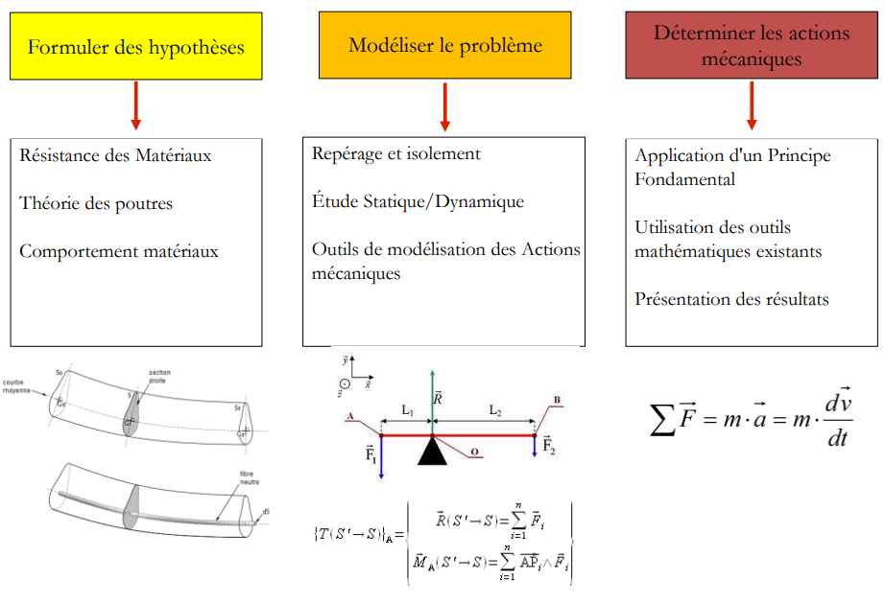
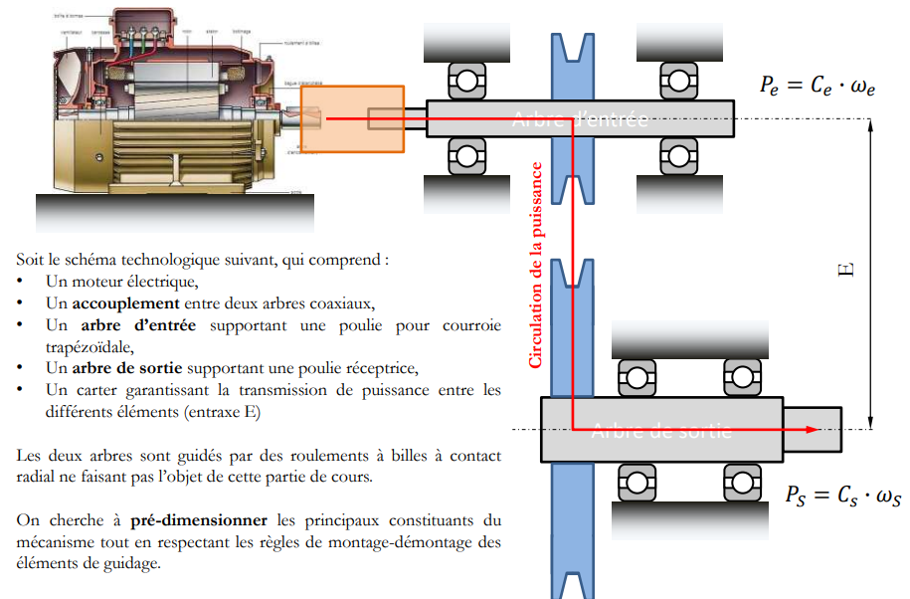
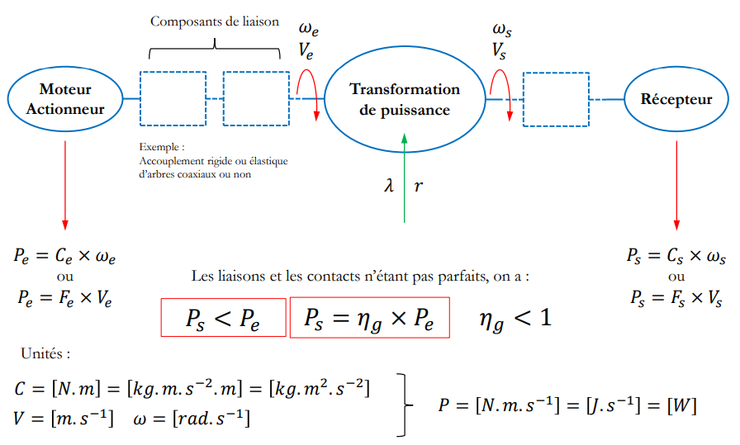
Nom Complet | Nom | Unité | Valeur | Formule | Résultat
Puissance Moteur P | P | W |  | P=C*w | 0
 | C | N.m
 | w | rad.s^-1

Puissance Moteur P (mais walla c'est pas pareil) | P | W |  | P=F*V | 0
 | F | N
 | V | m/s

Rapport entrée/sortie | Pe | W |  | Ps=ɳg*Pe | 0
 | Ps | W
 | ɳg (rendement) | cste (<< à 1)

Force | F | N |  | F=m*a | 0
 | m | g
 | a | cste (souvent 9.81)

Chapitre 2
Entraînement par collage ou soudage |  |  |  |  | P.24-27

Ƭp =>Ƭ$=\frac{2C}{D∗Sc}$
Ƭ <= Ƭp
Nom Complet | Nom | Unité | Valeur | Formule |  | Résultat
Contrainte Tangeantielle moyenne | Ƭ | Mpa | / |  |  | #DIV/0!
diam | D | mm
Section Cisaillée | Sc | mm^2
Couple transmissible | C | Nmm

C <= $\frac{1}{2}∗\text{Ƭ}$p*D*Sc
C <= $\frac{1}{2}∗\text{Ƭ}$p*D*Sc
Pour Collage |  |  |  |  |  |  | Pour Soudage
Couple transmissible | C | Nmm | / |  |  | #DIV/0! | Couple transmissible | C | Nmm | / | 0
Contrainte Tangeant° moyenne | Ƭp | Mpa |  |  |  |  | Contrainte Tangeant° moyenne | Ƭp | Mpa
diam | D | mm |  |  |  |  | diam | D | mm
Section Cisaillée | Sc | mm^2 | #DIV/0! |  |  |  | Section Cisaillée | Sc | mm^2 | 0

$$Sc=Π∗D∗a$$
$$Sc=Π∗D∗b$$
Pour Collage |  |  |  |  |  |  | Pour Soudage
Section Cisaillée | Sc | m^2 | / |  |  | #DIV/0! | Section Cisaillée | Sc | m^2 | / | 0
Diam | D | mm |  |  |  |  | Diam | D | mm
longueur demi-bague | a | mm | #DIV/0! |  |  |  | Longueur du cordon entre la douille et l'arbre | b | mm
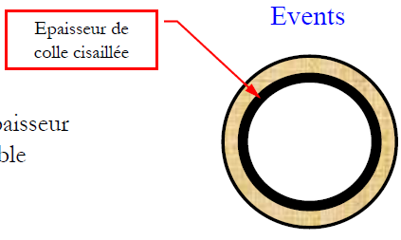
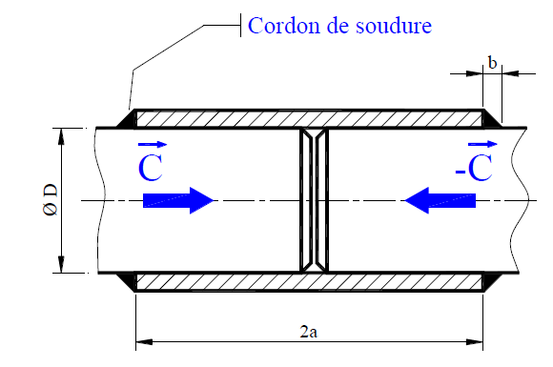

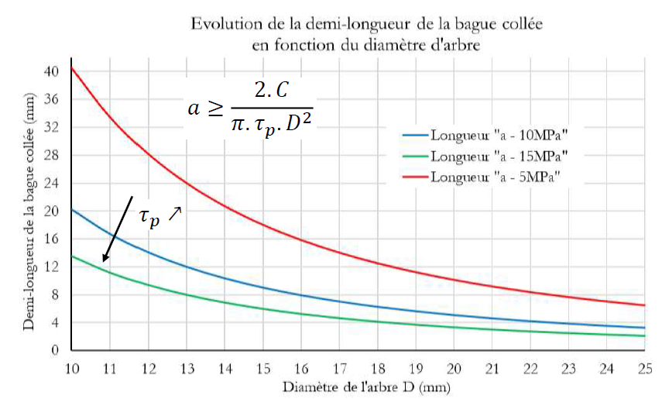
longu demi-bague | a | mm | / |  |  | #DIV/0!
Contrainte Tangeant° moyenne | Ƭp | Mpa
Diam | D | mm
Couple transmissible | C | Nmm

Entraînement par clavette |  |  |  |  | P.28-30

Aire Cisaillé | S | mm^2 | / |  |  | 0
longueur clavette | l | mm
largeur clavette | a | mm

Couple transmissible clavette | C | Nmm | / |  |  | 0 | ATTENTION : L'effort tangentiel (T je crois) est appliqué au niveau de D pour simplifier les calculs
Force Matage | T | N
Diam nominal | D | mm

Résultat en Nmm diviser par 1000 pour avoir des Nm (si vous voulez)
Contrainte Tangeant° moyenne | Ƭp | Mpa |  |  |  | 0
largeur clavette | a | mm
longueur min de clavette | l | mm
Diamètre nominal | D | mm

longueur min de clavette | l | mm | / |  |  | #DIV/0!
Couple transmissible clavette | C | Nmm
Contrainte Tangeant° moyenne | Ƭp | Mpa
largeur clavette | a | mm
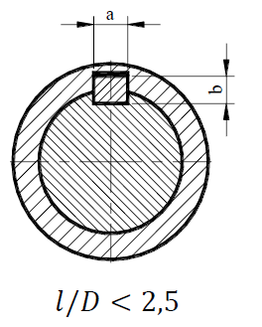
Diamètre nominal | D | mm

l / D | #DIV/0! | Doit être inf à 2,5

Pression appliquée | p | Mpa | / |  |  | #DIV/0!
Force Matage | T | N
hauteur clavette | b | mm
long clavette | l | mm

Pression admissible | padm | Mpa | / |  |  | #DIV/0!
Couple transmissible clavette | C | Nmm
hauteur clavette | b | mm |  |  |  |  | ATTENTION : L'effort tangentiel (T je crois) est appliqué au niveau de D pour simplifier les calculs
long clavette | l | mm
Diamètre nominal | D | mm

long clavette min | l | mm | / |  |  | #DIV/0!
Couple transmissible clavette | C | Nmm
Pression admissible | padm | Mpa | #DIV/0!
hauteur clavette | b | mm
Diamètre nominal | D | mm

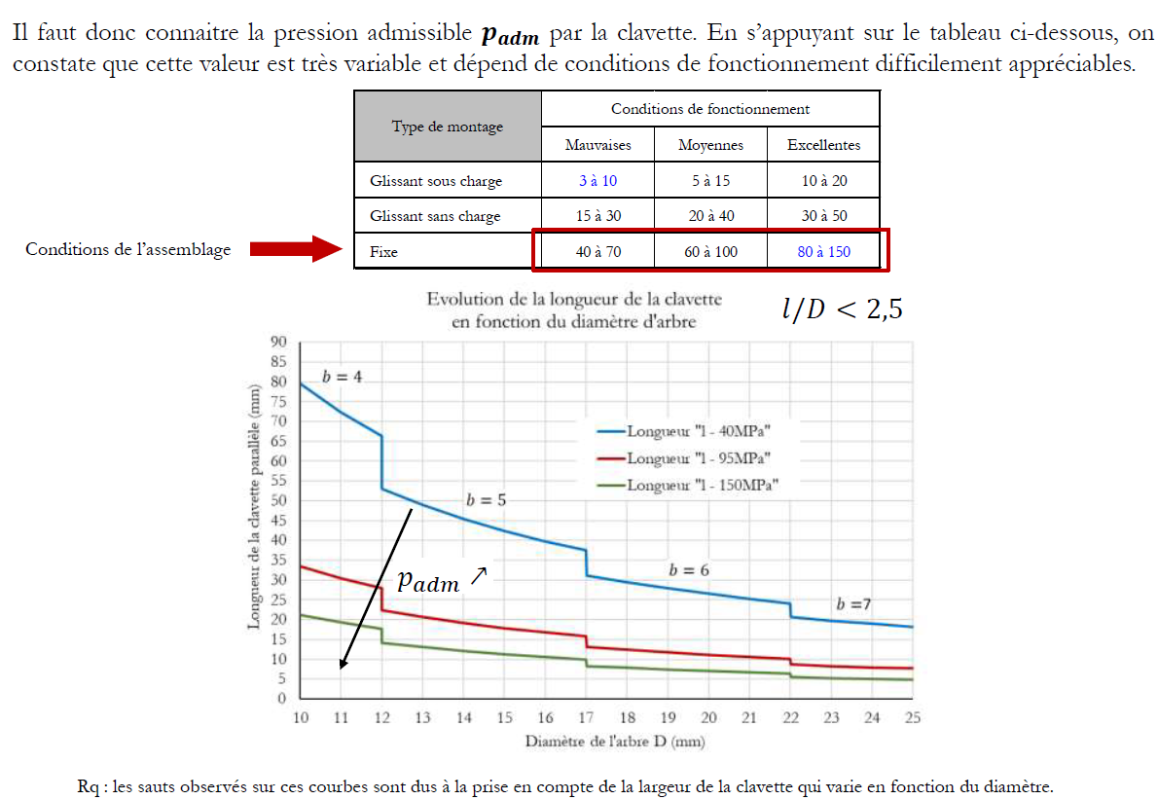

Frettage |  |  |  |  | P.32-36

Nom Complet | Nom | Unité | Valeur | Formule |  | Résultat
Diamètre nominal | D | m
Epaisseur de la plaque fretté | e | m
Longeur développée | Ld | m | 0 | Pi*D
Delta Longeur Developpée | Delta Ld | m |  | Pi*DeltaD
Delta d | Delta D | m |  | p*D^2/2*e*E
Module d'Young | E | Pa

Pression appliquée (CONNU) | p | Pa
Pression Appliquée (INCONNU) | p | Pa
Contrainte longitudinale | Sigma L | Pa
Le couple transmisible | C | N.m | 0

Delta D |  | m | (p*d^2)/(2*e*E)
Pression | p | (2e*E*DelaD)/(D^2)
Couple | C | PI()*e*E*Mu*a*deltaD

Chapitre 3
Arbre de transmission de puissance - Premiers pas
 |  |  |  |  |  |  |  |  |  |  |  |  | Rappel DDS - page 39

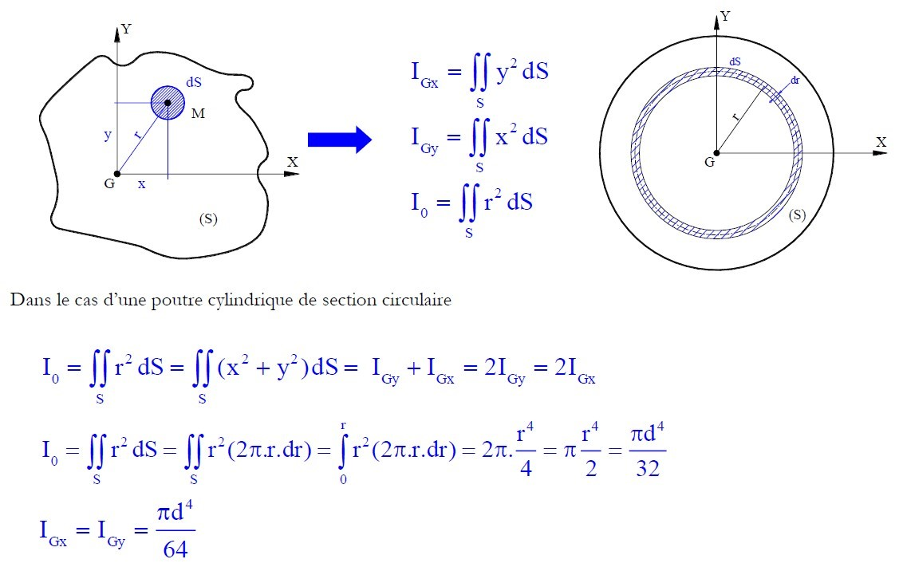
 | Nom Complet | Nom | Unité (SI) | Valeur
 | Moment de torsion | Mt | Nmm
Moteur électrique | Couple | C | Nmm
 | Puissance | P | Watt (W)
 | Vitesse de rotation | N | tr/min
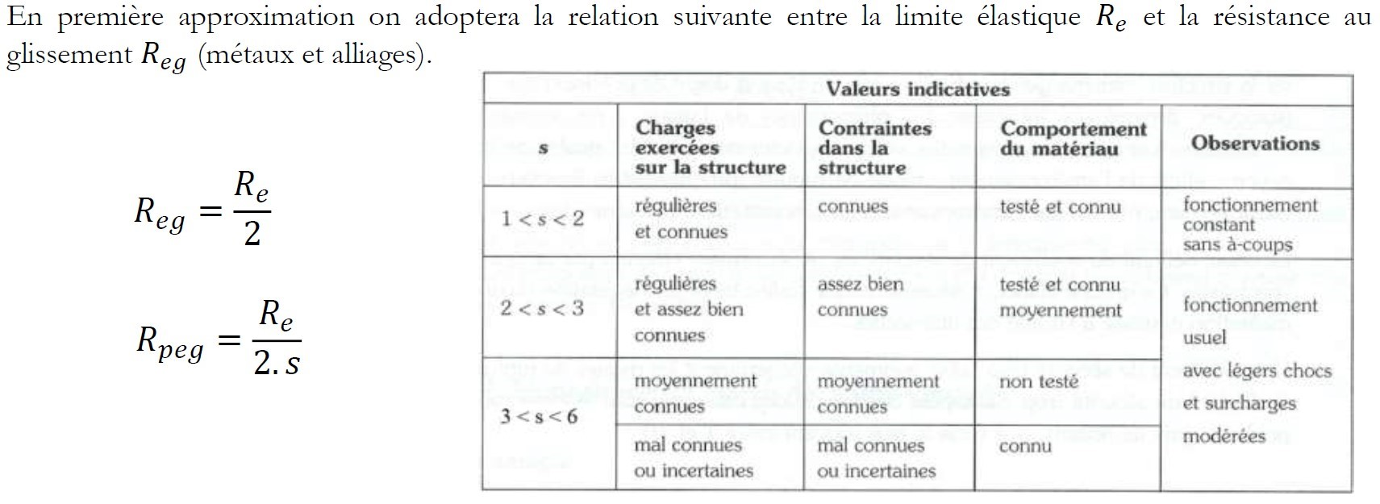
 | Fréquence | w | rad/s |  | page 37 et 38

Torsion | Résistance cisaillement | Rpeg | MPa | #DIV/0!
 | Diamètre mini | d_mini | mm | #DIV/0!

 |  |  |  | Re (résistance matériaux)
 |  |  |  | S
 |  |  |  | Reg | 0

 |  |  |  | Rpeg | #DIV/0!
page 40

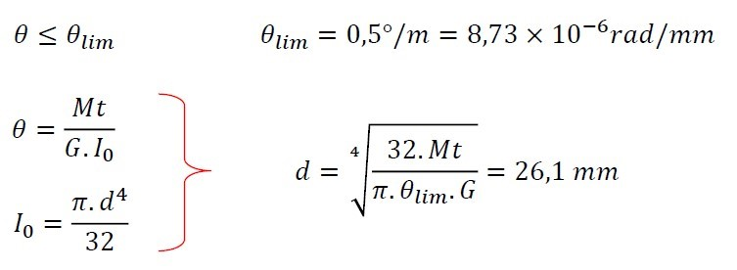

Ce que j'ai cru comprendre
- Le couple et le Mt c'est la même chose dans cette 1ère partie.
- Rpg et Rpeg c'est la même chose. (erreur de notation du prof dans son cours)
Faites bien attention à vos dimensions !
Attention:
- Virgules mais pas de points dans vos calculs (jsp pourquoi ça ne marche pas coreectement sinon)
- Utilisation de Nmm pour avoir les contraintes en MPa
Nm*1000=Nmm
 |  |  |  | Mt
 |  |  |  | G
 |  |  |  | Io
 |  |  |  | theta_lim | 8.73E-06
 |  |  |  | theta | /

 |  |  |  | d = | #DIV/0!

Arbre de transmission de puissance - Pondération des contraintes nominales |  | voir page 50 - 51 |  |  |  | b
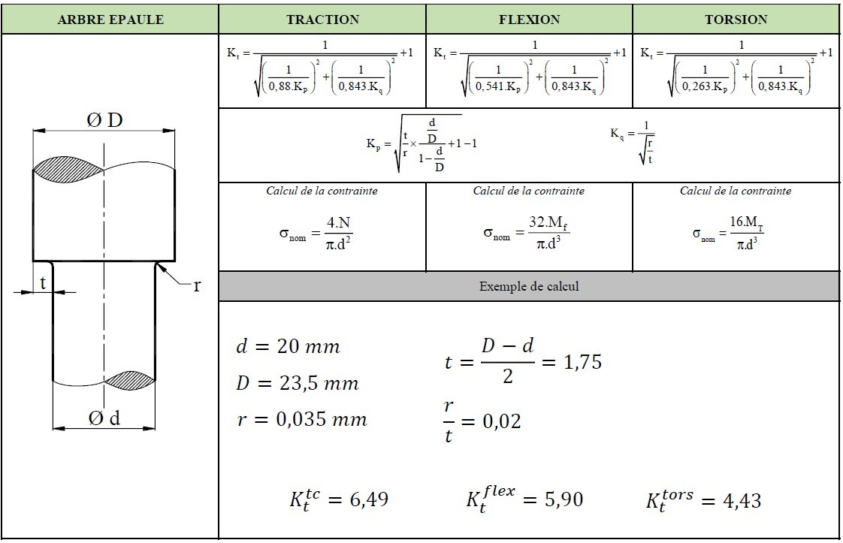

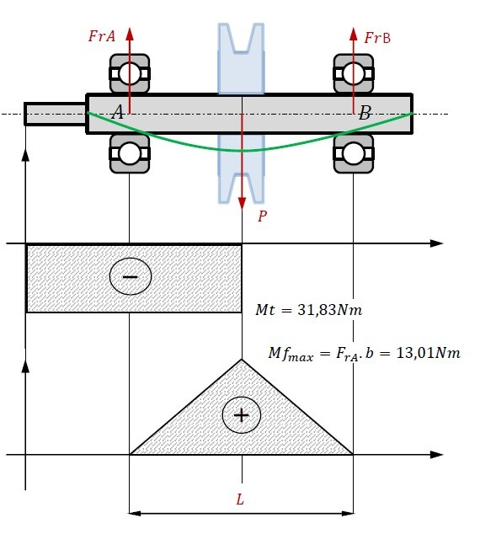

Mt: couple moteur donné à l'arbe
 |  |  |  |  |  |  |  | *

 |  |  |  |  |  |  |  | Mf= Force * bras de levier

Nom | Unité | Valeur |  |  | Nom | Valeur
D | mm |  |  | Flexion | Mf (Nmm)
d | mm |  |  |  | d (mm) | 0.0000
r | mm |  |  |  | σ nom (Mpa) | #DIV/0!
t | mm | 0 |  |  | Kt (flexion) | #DIV/0!
r/t |  | #DIV/0! |  |  | σ réel (flexion) (Mpa) | #DIV/0!

 | Kq = | #DIV/0!
 |  |  |  |  | Nom | Valeur
 |  |  |  | Traction/Compression | N
 |  |  |  |  | d | 0.0000
 |  |  |  |  | σ nom | #DIV/0!
 | Kp = | #DIV/0! |  |  | Kt (traction) | #DIV/0!
 |  |  |  |  | σ réel (traction) | #DIV/0!

 |  |  |  |  | Nom | Valeur
 |  |  |  | Torsion | Mt
 |  |  |  |  | d | 0.0000
 |  |  |  |  | σ nom | #DIV/0!
 |  |  |  |  | Kt (torsion) | #DIV/0!
 |  |  |  |  | σ réel (torsion) | #DIV/0!
σ vm | #DIV/0! | ≤Re/s

Re (MPa)
S | #DIV/0!

C'est une méthode différente pour avoir la contrainte de Von Mises
Arbre de transmission de puissance - Résultat de RDM et Critère de Mises |  | page 43 et 45

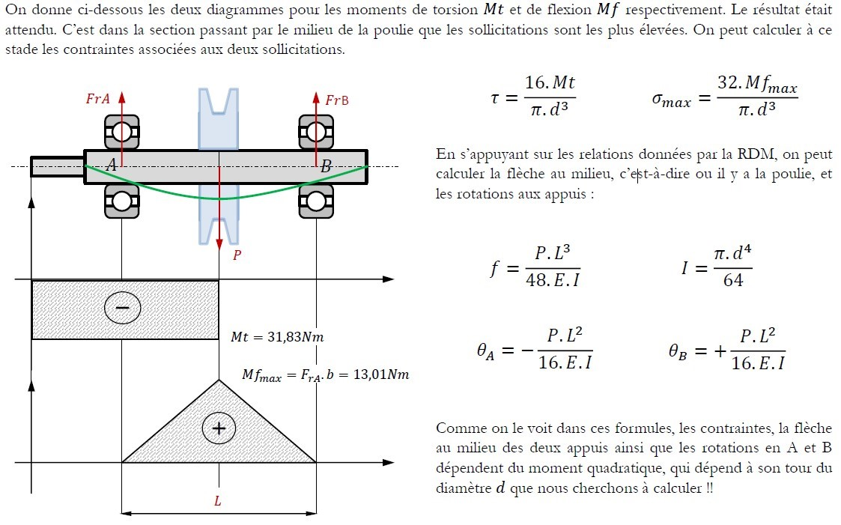
 |  |  |  |  |  | Données | Unité | Valeurs
 |  |  |  |  |  | Mt | Nmm |  |  | tau = | #DIV/0!
 |  |  |  |  |  | d | mm |  |  | σ max = | #DIV/0!
 |  |  |  |  |  | Mf_max | Nmm |  |  | f = | #DIV/0!
 |  |  |  |  |  | P | N |  | Cf chap 1 | I = | 0.0000
 |  |  |  |  |  | L | mm |  |  | theta_a = | #DIV/0!
 |  |  |  |  |  | E | MPa |  |  | theta_b = | #DIV/0!

 |  |  |  |  |  |  |  |  |  | σ vm = | #DIV/0! | MPa

Chapitre 4
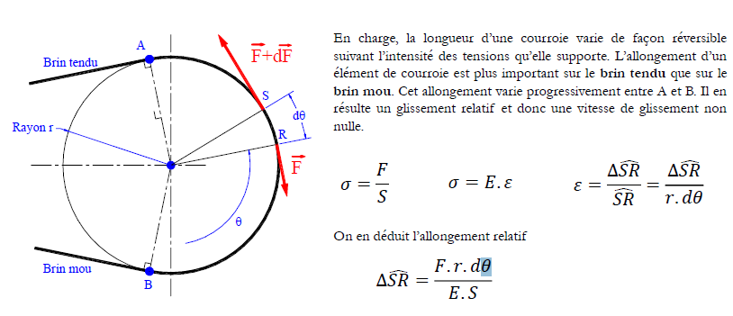
Calcul de l'allongement dû à la tension (p.69)
Nom | Unité | Valeur
Rad en deg => Rad = Deg*(pi/180)
Deg en Rad => Deg = Rad*(180/pi)
Force de tension (F) | N
Rayon de la roue (r) | m
Section de la courroie (S) | m^3
Entreaxe (E) | m
Delta d'angle (Δ𝜃) | rad

Allongement relatif (Δ𝑆𝑅) | m | #DIV/0!

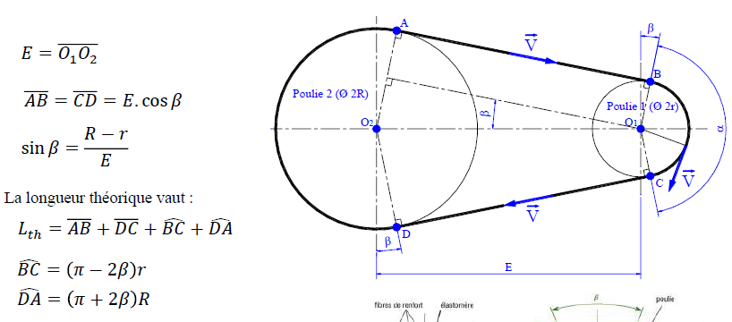
Calcul de la longueur théorique de la courroie (p.70)
Nom | Unité | Valeur

Entreaxe (E) | m | 5.000
Distance entre les deux points de contact du brin tendu (AB) | m

Distance entre les deux points de contact du brin tendu (CD) | m

Rayon de la grande roue (R) | m
Rayon de la petite roue (r) | m

Angle 𝛽 | rad | 0.000 | (=> Degrés) | 0.000
Périmètre (BC) | m | 0.000
Périmètre (DA) | m | 0.000

Longueur théorique | m | 0.000

Calcul de la distance entre les deux axes pour le montage/démontage (p.71)
Nom | Unité | Valeur

Longueur de la courroie (Lo) | m

Reduction de la longeur Lo pour le montage(ΔE) | m | 0
Augmentation de la longeur Lo pour le démontage(ΔE) | m | 0

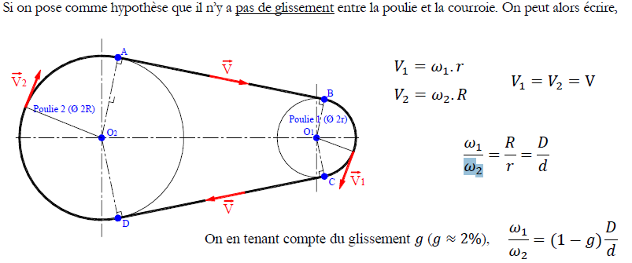
Calcul des vitesses tengentielles au niveau des roues (p.71)
Nom | Unité | Valeur

Rayon de la grande roue (R) | m | 0.000
Rayon de la petite roue (r) | m | 0.000

Vitesse angulaire grande roue (ω2) | rad/s
Vitesse angulaire petite roue (ω1) | rad/s

Vitesse au niveau de la petite roue (V1) | m/s | 0

Vitesse au niveau de la grande roue (V2) | m/s | 0

Vitesse au niveau de la courroie (V) | m/s | 0

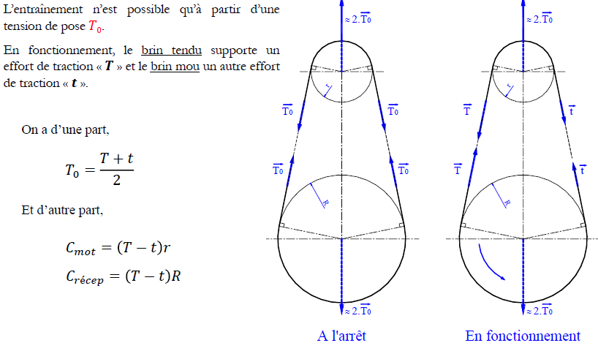

Calcul de la tention de pose (To) (p.73)
Nom | Unité | Valeur

Tention du brin mou (t) | N
Tention du brin tendu (T) | N

Tension de pose (To) | N | 0

Calcul de la tension (To-plate) et de la tension (To-trapez) (p.77)
Nom | Unité | Valeur

Rayon de la petite roue (r) | m | 0.000
Tention du brin mou (t) | N | 0.000
Tention du brin tendu (T) | N | 0.000
Coeff de frottement (f)
Angle entre les deux points de contact de la petite roue (α) | rad
Couple (Ce) (P.S Je sais pas ce que c'est) | N.m
angle défini par la section trapez (δ) | rad

To-plate | N | #DIV/0!
To-trapez | N | #DIV/0!

Calcul de la puissance maximale transmissible (Pm) (p.82)
Nom | Unité | Valeur

Rayon de la petite roue (r) | m | 0.000
Tention du brin mou (t) | N | 0.000
Tention du brin tendu (T) | N | 0.000
Couple (Ce) (P.S Je sais pas ce que c'est) | N.m | 0.000
Coeff de frottement (f) |  | 0.000
Angle entre les deux points de contact de la petite roue (α) | rad | 0.000
masse linéique (ml) | kg/m
To à rentrer selon si tu as une courroie trapez ou plate
Vitesse au niveau de la courroie (V) | m/s

To | N

Puissance max transmissible (Pm) | W | 0.000

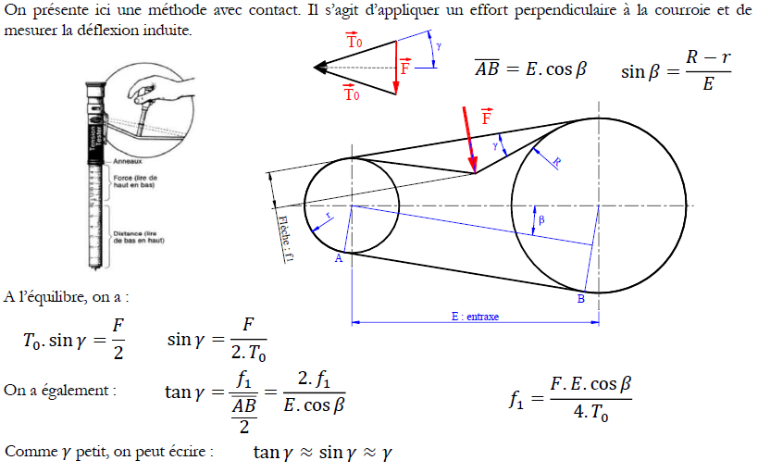
Calcul de la puissance maximale transmissible (Pm) (p.83)
Nom | Unité | Valeur

Angle 𝛽 | Rad | 0.000
Entreaxe (E) | m | 0
Distance AB Barre | m | 0
Distance lue sur l'appareil (f1) | m
Force lue sur l'appareil (F) | N

To | N | #DIV/0!

Chapitre 5
Chapitre 5 : Ressors
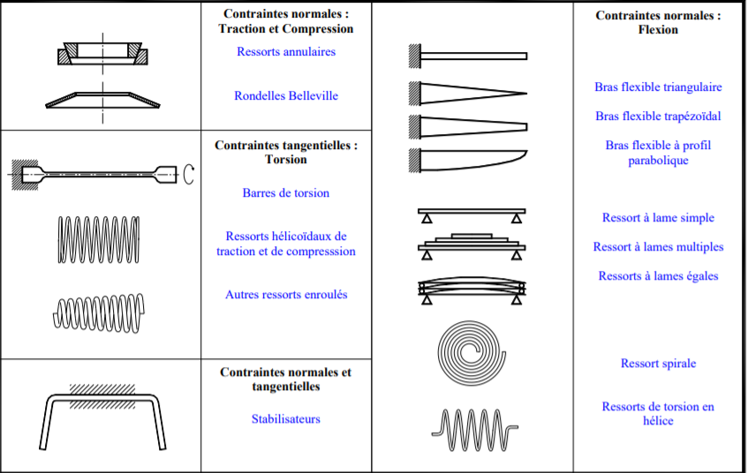

Classement des ressors : Haute élasticité
Elasticité élevé
Faible module élasticité

Fréquence naturelle de suspension : (diminue avec la masse de la charge utile)

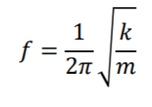
 | Nom complet | Unité |  | Valeur |  | Formule |  |  |  | Résultat
 | k coeff corecteur |  |  | #DIV/0! |  |  |  |  |  | #DIV/0!
 | m(masse) | Kg
 | f | Hz

Corrections des contraintes théoriques : Contrainte maximale Tt est la même le long de l'hélice interne et externe Contraine T à l'intérieur Te minimale à l'extérieur
A remplir en premier :
 |  | k coefficient de correction des contraintes
 |  | k=fC
 |  |  |  |  | Formule 1 |  | Résultat k (coeff)

 |  |  |  |  |  |  | #DIV/0! |  |  | Calcul de C (rapport d'enroulement) |  |  | Résultat de C
 |  |  |  |  |  |  |  |  |  |  | D(mm) | d(mm) | #DIV/0!

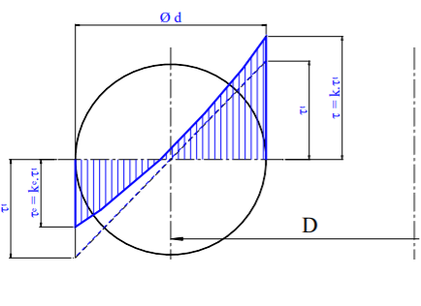
Schéma : |  |  |  |  | Formule 2 |  | Résultat k (coeff)
 |  |  |  |  |  |  | #DIV/0!

 |  |  |  |  | Formule 3 à utiliser de manière général |  |  |  | Résultat k (coeff)
 |  |  |  |  |  |  |  |  | #DIV/0!

Dimensionement du ressort :
- Doit être dimensionement en fonction de la contrainte tangentielle maximale Tadm. A respecter : Tmax < Tadm
 |  | d fil(mm) |  | 0,8 à 1,5 | 1,5 à 3 | 3 à 6 | 6 à 12
 |  | Tadm(Mpa) |  | 950 | 800 | 650 | 600

 |  |  |  |  | Calculer dans la partie au-dessus

 |  |  |  | Valeur :
Formule 1 | k (coeff corecteur) |  |  |  |  | Résultat formule 1 :(Mpa)
 | D(diamètre d'enroulement)(mm) |  |  |  |  | #DIV/0!
 | Pmax(charge max )(N)
 | d(diamètre du fil(mm)

 |  |  |  | Valeur :
Formule 2 (pas Pmax) | f(flèche)(mm) |  |  |  |  | Résultat formule 2: (Mpa)
 | G(module de Coulomb)(N/mm^2)=(Mpa) |  |  |  |  | #DIV/0!
 | d(diamètre du fil)(mm)
 | N ou Nu (Nombres de spires utiles)
 | D(diamètre d'enroulement)(mm)
 | k(coeff corecteur)

 |  |  |  |  |  |  | K de la raideur different de k coeff de correction vu plus haut
Fonctionement des ressorts (raideur, charge max ..) :
 |  |  | Calcul de la Raideur K (Nmm) :
 |  |  |  |  |  |  |  |  |  |  | Valeur : |  | Résultat (N.mm)
 |  |  | Formule : |  |  |  |  | G(module de Coulomb)(N/mm^2)=(Mpa) |  |  |  |  | #DIV/0!
Shéma : |  |  |  |  |  |  |  | N ou Nu (Nombres de spires utiles)
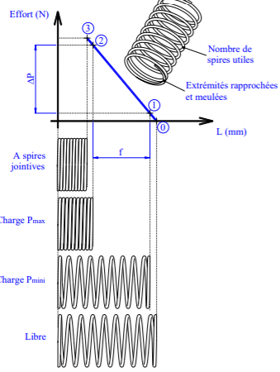
 |  |  |  |  |  |  |  | D(diamètre d'enroulement)(mm)
 |  |  |  |  |  |  |  | d(diamètre du fil)(mm)

 |  |  | Calcul de la charge maximale (Pmax) :

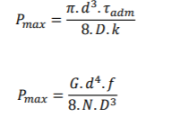
 |  |  | Formule : |  |  |  |  |  |  |  | Valeur : |  | Résultat (N.mm)
 |  |  |  |  |  |  |  | G(module de Coulomb)(N/mm^2) |  |  |  |  | #DIV/0!
 |  |  |  |  |  |  |  | N ou Nu (Nombres de spires utiles)
 |  |  |  |  |  |  |  | D(diamètre d'enroulement)(mm)
 |  |  |  |  |  |  |  | d(diamètre du fil)(mm)
 |  |  |  |  |  |  |  | f(flèche)(mm)

